Hoja14
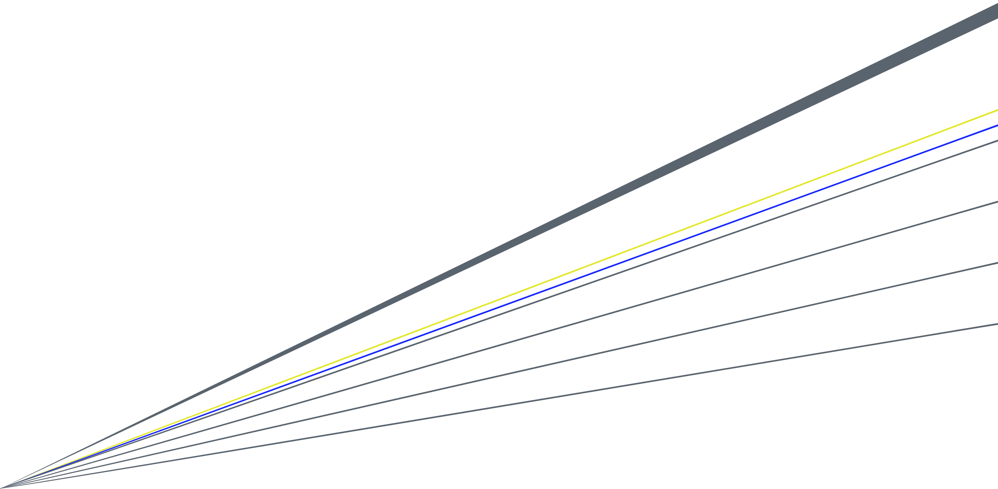
Planilla Reliquidación IGC
2026
 |  |  |  |  | AFP ahorro Obligatorio (APO) |  | Capital
 |  |  |  |  | Tipo de afiliado |  | Pensionado no cotizante
 |  |  |  |  | Retiro APV B (2025) |  | $ 10,000,000 |  | Impuesto Único | 34.9% |  | YN
 |  |  |  |  | Intereses crédito hipotecario (2025) |  | $ 0 |  | $ 0 | 50.2% |  |  |  |  | $ 0
Año Tributario
 |  |  |  |  | Inversión 57 bis | Saldo Ahorro Neto |  |  | $ 0 |  |  |  | , |  |  | Seguro cesantía | Si
jsep2025
 |  |  |  |  |  | Años SAN positivo | 0 |  | $ 0

Mes | Total renta afecta ($) | Pensión Bruta ($) | APV máximo vía empleador ($) | Vía Empleador | Directo | Renta Tributable ($) | Impuesto mensual ($) |  | Pensión Tributable ($) | Impuesto Pensión ($) | Honorarios ($) |  | Retención 14,5% ($)

Enero | 7,000,000 |  | 1,919,221 | 30 |  | 5,612,557 | 539,729 |  | 0 | 0 |  |  | 0
Febrero | 7,000,000 |  | 1,932,397 | 30 |  | 5,603,032 | 539,042 |  | 0 | 0 |  |  | 0
Marzo | 28,000,000 |  | 1,944,706 | 30 |  | 26,594,133 | 7,996,574 |  | 0 | 0 |  |  | 0 | 1
Abril | 7,000,000 |  | 1,953,771 | 30 |  | 5,587,580 | 524,215 |  | 0 | 0 |  |  | 0 | 0
Mayo | 7,000,000 |  | 1,959,472 | 30 |  | 5,583,458 | 519,457 |  | 0 | 0 |  |  | 0 | 1
Junio | 7,000,000 |  | 1,963,354 | 30 |  | 5,580,652 | 517,285 |  | 0 | 0 |  |  | 0
Julio | 7,000,000 |  | 1,958,951 | 30 |  | 5,583,836 | 516,480 |  | 0 | 0 |  |  | 0
Agosto | 7,000,000 |  | 1,969,154 | 30 |  | 5,576,460 | 517,858 |  | 0 | 0 |  |  | 0
Septiembre | 7,000,000 |  | 1,974,283 | 30 |  | 5,572,752 | 510,121 |  | 0 | 0 |  |  | 0
Octubre | 7,000,000 |  | 1,974,283 | 30 |  | 5,572,752 | 510,121 |  | 0 | 0 |  |  | 0
Noviembre | 7,000,000 |  | 1,979,884 | 30 |  | 5,568,703 | 506,104 |  | 0 | 0 |  |  | 0
Diciembre | 7,000,000 |  | 1,982,179 | 30 |  | 5,567,043 | 505,722 |  | 0 | 0 |  |  | 0
Total | $ 105,000,000 | 0 | $ 23,511,652 | $ 14,106,991 | $ 0 | $ 88,002,957 | $ 13,702,706 |  | $ 0 | $ 0 | $ 0 |  | $ 0

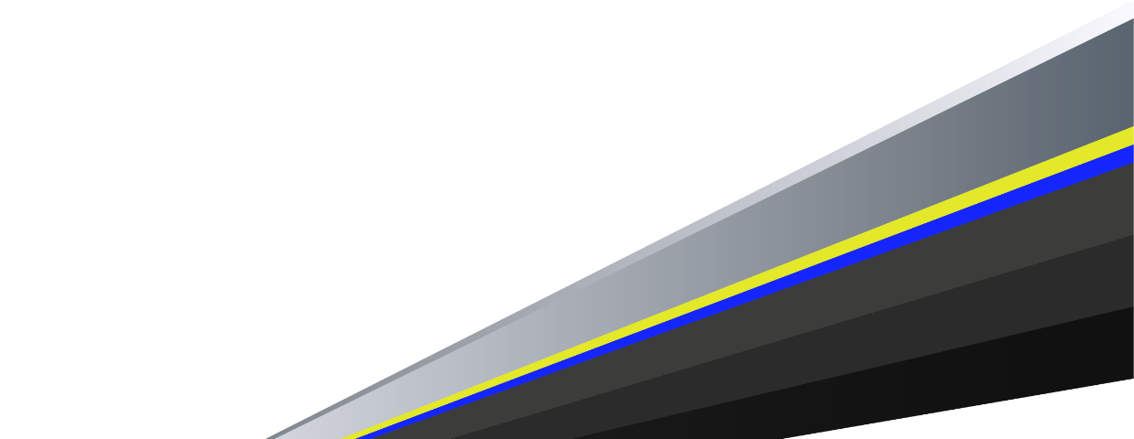
Nota: considera solamente las rentas ingresadas en esta planilla, la existencia de otras rentas, podrían generar diferencias significativas en la estimación.
Pagos Directos y Vía Empleador corregidos efectuados en el año |  |  |  | $14,271,692 |  | Otras Rentas afectas a IGC |  |  | 12,000,000
APV B máx. para utilizar 100% del beneficio tributario (*) |  |  |  | $ 9,514,462
APV B máx. en calidad de trabajador dependiente (Art. 42 N° 1) |  |  |  | $ 9,514,462
APV B máx. en calidad de trabajador independiente (Art. 42 N° 2) |  |  |  | $ 0
Pago Directo APV opción B final

 | RESULTADO RELIQUIDACIÓN DE IMPUESTO :
 | (En contra)
 | $ 3,837,695
 |  |  |  |  |  |  |  |  |  |  |  |  | $ 0
(Los resultados mostrados en esta simulación son referenciales y no necesariamente representan la situación particular del cliente.)
 |  |  |  |  |  |  |  | 0

 |  |  |  |  |  |  |  | $ 0 |  | -1

 | Mes | UF | UTM | Factores actualización
 | Enero | 38,384.41 | 67,429
 | Febrero | 38,647.94 | 67,294
 | Marzo | 38,894.11 | 68,034
 | Abril | 39,075.41 | 68,306
 | Mayo | 39,189.45 | 68,648
 | Junio | 39,267.07 | 68,785
 | Julio | 39,179.01 | 68,923
 | Agosto | 39,383.07 | 68,647
 | Septiembre | 39,485.65 | 69,265
 | Octubre | 39,485.65 | 69,265
 | Noviembre | 39,597.67 | 69,542
 | Diciembre | 39,643.59 | 69,542

